사용방법 설명
영역 조합형 학교생활기록부 작성 도우미(ver.251212)

이 엑셀 매크로 프로그램은 선생님들의 편한 생기부 작성을 위해 개발된 프로그램입니다.
자유롭게 사용 및 배포 가능합니다.

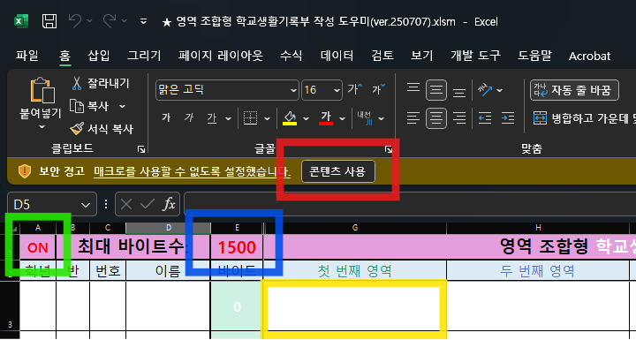
<엑셀 사용방법>
1. 엑셀 파일을 실행하고,
[콘텐츠 사용] 버튼을 눌러 매크로를 허용해주세요.

2. 최대 바이트 수를 설정합니다.
기본적으로 1500으로 설정되어 있습니다.

3. 각 셀을 더블클릭하면 입력창 팝업이 나타납니다.

4. A1 셀의 값이 'ON'으로 되어 있어야 매크로가 활성화됩니다.
ON으로 설정되어 있으면 셀을 더블클릭할 때 팝업창이 나타납니다.
만약 입력창 팝업을 원치 않으시면 OFF로 전환해주세요.

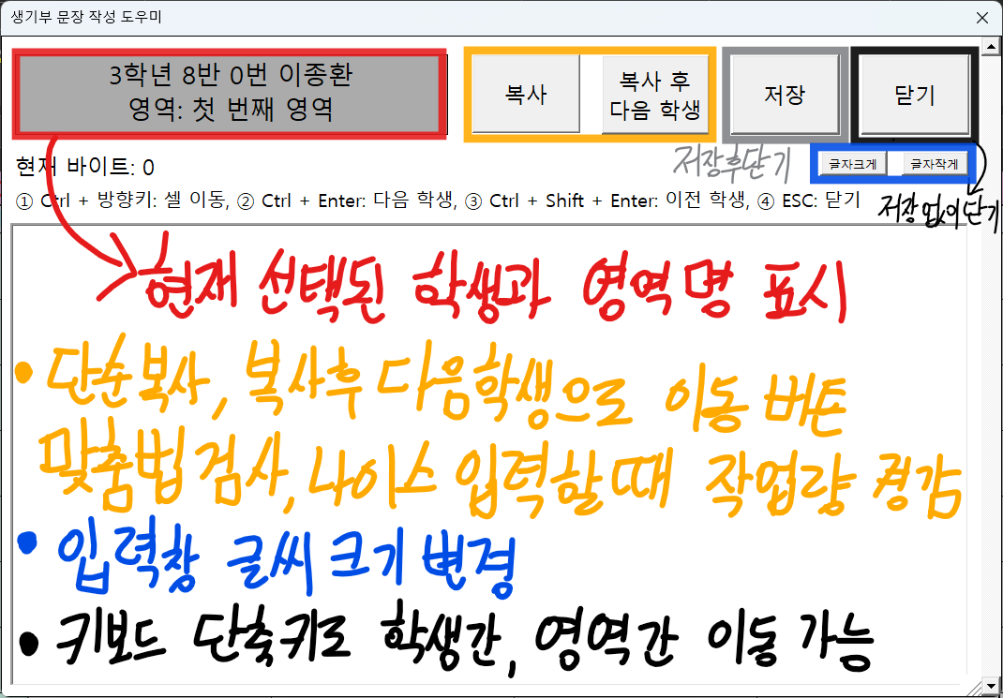
<입력창 사용방법>
1. 현재 선택된 학생 정보, 영역명이 표시됩니다.
이 정보를 확인하며 문장을 작성하시면 됩니다.

2. 텍스트 입력창 부분에 문장을 작성합니다.
셀의 내용이 별도의 입력창에 나타나므로 작성이 간편합니다.

3. 작성 완료 후 저장 버튼을 누르면 입력창이 닫힙니다.
키보드 단축키로도 학생간/영역간 이동이 가능하며,
단축키로 이동해도 현재 작성한 내용이 자동으로 저장됩니다.

4. [복사] 버튼을 누르면 현재 작성 내용이 자동으로 복사됩니다.
[복사 후 다음학생] 버튼을 누르면 현재 작성 내용이 복사되고,
자동으로 다음 학생으로 넘어갑니다.
맞춤법 검사나 나이스 복사할 때 유용하게 사용가능한 기능입니다.

5. 입력창 크기를 변경할 수 있습니다.
글씨 크기를 조절하여 입력하세요.

<팁>
입력창을 통해 작성할 경우, 자동으로 투타(여러 개 공백)를 제거합니다.
또한, 작은 따옴표로 시작되는 문장이 엑셀에서 표시되지 않는 문제 등 여러 오류를 자동으로 해결합니다.

